Sheet1
함수란?
함수는 JavaScript에서 기본적인 빌딩 블록 중의 하나입니다. 함수는 작업을 수행하거나 값을 계산하는 문장 집합 같은 자바스크립트 절차입니다. 함수를 사용하려면 함수를 호출하고자 하는 범위 내에서 함수를 정의해야만 합니다.

함수 선언
함수 선언은 다음과 같은 키워드로 구성되어 있습니다.
ㄴ 함수의 이름
ㄴ 괄호 안에서 쉼표로 분리된 함수의 매개변수 목록
ㄴ 중괄호 { } 안에서 함수를 정의하는 자바스크립트 표현

예를 들어, 다음의 코드는 asdf라는 간단한 함수를 정의하였습니다:

함수 asdf은 number라는 하나의 매개변수를 가집니다. 이 함수는 인수 (즉, number) 자체를 곱하여 반환하는 하나의 문장으로 구성되어 있습니다. return 문은 함수에 의해 반환된 값을 지정합니다.

기본 자료형인 매개변수(number와 같은)는 값으로 함수에 전달됩니다. 즉, 값이 함수로 전달됩니다. 그러나 함수가 매개변수의 값을 바꾸더라도 이는 전역적으로 또는 함수를 호출하는 곳에는 반영되지 않습니다. 만약 매개변수로 (예: Array이나 사용자가 정의한 객체와 같이 기본 자료형이 아닌 경우)를 전달하거나 함수가 객체의 속성을 변하게 하는 경우, 다음의 예처럼 그 변화는 함수 외부에서 볼 수 있습니다:
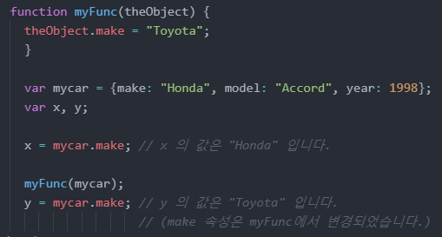

함수 표현식
위에서 함수 선언은 구문적인 문(statement)이지만, 함수 표현식( function expression)에 의해서 함수가 만들어 질 수도 있습니다. 이 같은 함수를 익명이라고 합니다. 이 말은 모든 함수가 이름을 가질 필요는 없다는 것을 뜻합니다. 예를 들어, 함수 square은 다음과 같이 정의 될 수도 있습니다.

하지만, 함수 표현식에서 함수의 이름을 지정 할 수 있으며, 함수내에서 자신을 참조하는데 사용되거나, 디버거 내 스택 추적에서 함수를 식별하는 데 사용될 수 있습니다.

함수 표현식은 함수를 다른 함수의 매개변수로 전달할 때 편리합니다. 다음 예는 첫 번째 인자로로 함수를, 두 번째 인자로 배열을 받는 map 함수를 보여줍니다.
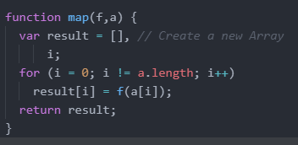
다음 코드에서, 함수 표현식으로 정의된 함수를 인자로 받아, 2번 째 인자인 배열의 모든 요소에 대해 그 함수를 실행합니다.
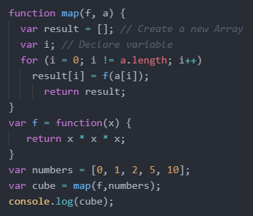
함수는 [0, 1, 8, 125, 1000] 을 반환합니다. JavaScript에서 함수는 조건에 의해 정의될 수 있습니다. 예를 들어, 다음 함수 정의는 오직 num이 0일 때 경우에 만 myFunc을 정의합니다.
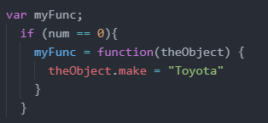
여기에 기술된 바와 같이 함수를 정의하는것에 더하여 eval() 과 같이 런타임에 문자열에서 함수들을 만들기위해 Function 생성자를 사용할 수 있습니다. 객체내의 한 속성이 함수인 경우 메서드라고 합니다.

함수 호출
함수를 정의하는 것은 함수를 실행하는 것이 아닙니다. 함수를 정의하는 것은 간단히 함수의 이름을 지어주고, 함수가 호출될 때 무엇을 할지 지정 해주는 것입니다. 함수를 호출하는 것은 나타나있는 매개변수를 가지고 지정된 행위를 수행하는 것입니다. 예를 들어, 만약 함수 square를 정의한다면, 함수를 다음과 같이 호출할 수 있습니다.

위의 문장은 5라는 인수를 가지고 함수를 호출합니다. 함수는 이 함수의 실행문을 실행하고 값 25를 반환합니다. 함수는 호출될 때 범위 내에 있어야 합니다. 그러나 함수의 선언은 이 예에서와 같이, 이스팅 될 수 있습니다. (코드에서 호출 아래에 선언문이 있습니다.):

함수의 범위는 함수가 선언된 곳이거나, 전체 프로그램 에서의 최상위 레벨(전역)에 선언된 곳입니다.
※ 위에 구문을 사용하여 함수를 정의하는 경우에만 작동합니다 (즉, function funcName(){} ). 아래와 같은 코드는 작동되지 않습니다. 이것이 의미하는 바는, 함수 호이스팅은 오직 함수 선언과 함께 작동하고, 함수 표현식에서는 동작하지 않습니다.

함수의 인수는 문자열과 숫자에 제한되지 않습니다. 함수에 전체 객체를 전달할 수 있습니다. show_props() 함수(Working with objects에서 정의된)는 인수로 객체를 취하는 함수의 예입니다. 함수는 자신을 호출할 수 있습니다. 예를 들어, 팩토리얼을 재귀적으로 계산하는 함수가 있습니다:
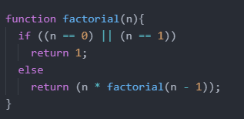
다음과 같이 1부터 5까지의 팩토리얼을 계산할 수 있습니다.
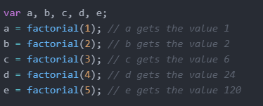
함수를 호출하는 다른 방법들이 있습니다. 함수를 동적 호출해야 하거나, 함수의 인수의 수가 달라져야 하거나, 함수 호출의 맥락이 런타임에서 결정된 특정한 객체로 설정될 필요가 있는 경우가 자주 있습니다. 함수가 그 자체로 객체이고 이들 객체는 차례로 메서드를(Function 객체를 참조) 가지고 있습니다. 이들 중 하나인 apply() 메서드는 이러한 목표를 달성하기 위해 사용될 수 있습니다.

함수의 범위
함수 내에서 정의된 변수는 변수가 함수의 범위에서만 정의되어 있기 때문에, 함수 외부의 어느 곳에서든 액세스할 수 없습니다. 그러나, 함수가 정의된 범위 내에서 정의된 모든 변수나 함수는 액세스할 수 있습니다. 즉, 전역함수는 모든 전역 변수를 액세스할 수 있습니다. 다른 함수 내에서 정의 된 함수는 부모 함수와 부모 함수가 액세스 할 수 있는 다른 변수에 정의된 모든 변수를 액세스할 수 있습니다.
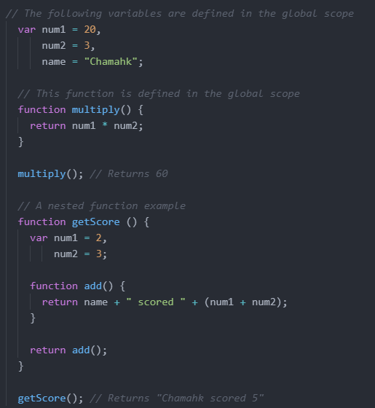
클로저
클로저는 자바스크립트의 강력한 기능 중 하나입니다. 자바스크립트는 함수의 중첩(함수 안에 함수를 정의하는것)을 허용하고, 내부함수가 외부 함수 안에서 정의된 모든 변수와 함수들을 완전하게 접근 할 수 있도록 승인해줍니다. 그러나 외부 함수는 내부 함수 안에서 정의된 변수와 함수들에 접근 할 수 없습니다. 이는 내부 함수의 변수에 대한 일종의 캡슐화를 제공합니다. 또한, 내부함수는 외부함수의 범위에 접근할 수 있기 때문에, 내부 함수가 외부 함수의 수명을 초과하여 생존하는 경우, 외부함수에서 선언된 변수나 함수는 외부함수의 실행 기간보다 오래갑니다. 클로저는 내부 함수가 어떻게든 외부 함수 범위 밖의 모든 범위에서 사용 가능해지면 생성됩니다.

그러나 클로저를 쓰면서 조심해야 할 위험이 많이 있습니다. 만약 내부 함수가 외부 함수의 범위에 있는 이름과 같은 변수를 정의하였을 경우, 다시는 외부 함수 범위의 변수를 참조(접근)할 방법이 없습니다.

